画面レイアウト
画面レイアウト

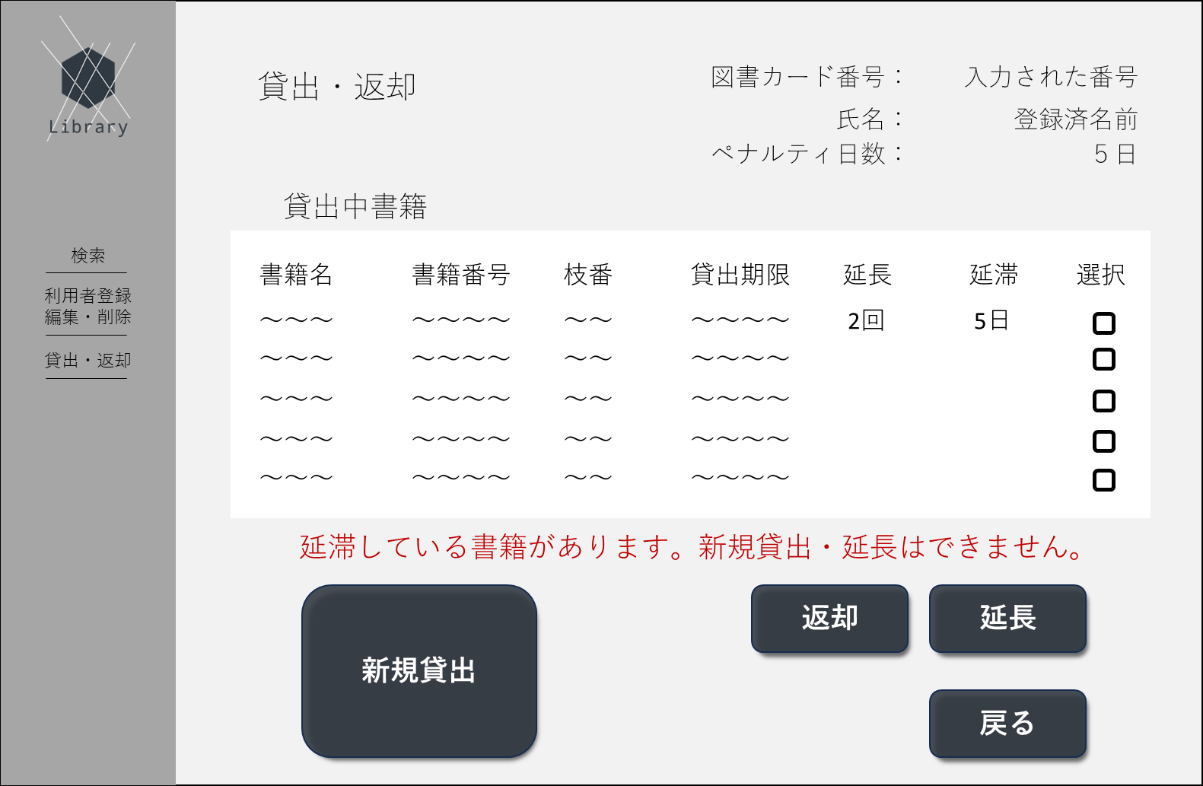
①
➁
③
④
⑤
⑥
⑨
⑩
⑦
⑧
⑪
⑫
⑬
⑭
⑮
㉑
㉒
⑯
⑰
⑱
⑲
⑳
㉓
㉔
㉕
㉖
㉗
㉘
㉙
㉚
㉛
 |  | 画面項目一覧
 | 1.初期画面 | No | 項目名 | 項目説明 | 必須 | 入力種別 | 入力桁数 | 入力形式
 |  | 1 | ロゴ | ページのロゴを表示 | - | ボタン | - | -
 |  | 2 | 別ページ名 | 「検索」と表示 | - | ボタン | - | -
 |  | 3 | 別ページ名 | 「利用者登録・編集・削除」と表示 | - | ボタン | - | -
 |  | 4 | 別ページ名 | 「貸出・返却」と表示 | - | ボタン | - | -
 |  | 5 | ページタイトル | 「貸出・返却」と表示 | - | 表示のみ | - | -
 |  | 6 | 利用者情報1-1 | 図書カード番号のタイトルを表示 | - | 表示のみ | - | -
 |  | 7 | 利用者情報1-2 | ログイン画面で入力された図書カード番号に応じる登録された図書カード番号を表示 | - | 表示のみ | - | -
 |  | 8 | 利用者情報2-1 | 氏名のタイトルを表示 | - | 表示のみ | - | -
 |  | 9 | 利用者情報2-2 | 図書カード番号と紐づいた氏名を表示 | - | 表示のみ | - | -
 |  | 10 | 利用者情報3-1 | 「ペナルティ日数：」と表示 | - | 表示のみ | - | -
 |  | 11 | 利用者情報3-2 | 図書カード番号に紐づいたペナルティ日数を表示 | - | 表示のみ | - | -
 |  | 12 | 一覧タイトル | 「貸出中書籍」と表示 | - | 表示のみ | - | -
 |  | 13 | 一覧項目タイトル1 | 「書籍名」と表示 | ○ | 表示のみ | - | -
 |  | 14 | 一覧項目タイトル2 | 「書籍番号」と表示 | ○ | 表示のみ | - | -
 |  | 15 | 一覧項目タイトル3 | 「枝番」と表示 | - | 表示のみ | - | -
 |  | 16 | 一覧項目タイトル4 | 「貸出期限」と表示 | - | 表示のみ | - | -
 |  | 17 | 一覧項目タイトル5 | 「延長」と表示 | - | 表示のみ | - | -
 |  | 18 | 一覧項目タイトル6 | 「延滞」と表示 | - | 表示のみ | - | -
 |  | 19 | 一覧項目タイトル7 | 「選択」と表示 | - | 表示のみ | - | -
 |  | 20 | 書籍情報1 | 書籍名を表示 | - | 表示のみ | - | -
 |  | 21 | 書籍情報2 | 書籍番号を表示 | - | 表示のみ | - | -
 |  | 22 | 書籍情報3 | 書籍番号枝番を表示 | - | 表示のみ | - | -
 |  | 23 | 書籍情報4 | 延長回数を表示 | - | 表示のみ | - | -
 |  | 24 | 書籍情報5 | 書籍の貸出期限を表示 | - | 表示のみ | - | -
 |  | 25 | 書籍情報6 | 延滞日数を表示 | - | 表示のみ | - | -
 |  | 26 | 書籍情報7 | 選択用のチェックボックスを表示 | - | 表示のみ | - | -
 |  | 27 | 延滞状況等警告文 | 延滞状況やペナルティ日数に応じて貸出・延長の制限を通知する文を表示 | - | 表示のみ | - | -
 |  | 28 | 新規貸出ボタン | 延滞状況やペナルティ日数に応じた貸出・延長の制限を通知。27に表示がない場合のみ押下可能。 | - | ボタン | - | -
 |  | 29 | 返却ボタン | 延滞状況やペナルティ日数に応じた貸出・延長の制限を通知。27に表示がない場合といずれかの書籍が選択状態である場合のみ押下可能。 | - | ボタン | - | -
 |  | 30 | 延長ボタン | 延滞状況やペナルティ日数に応じた貸出・延長の制限を通知。27に表示がない場合といずれかの書籍が選択状態である場合のみ押下可能。 | - | ボタン | - | -
 |  | 31 | 戻るボタン | 延滞状況やペナルティ日数に応じた貸出・延長の制限を通知 | - | ボタン | - | -

 | エラー画面
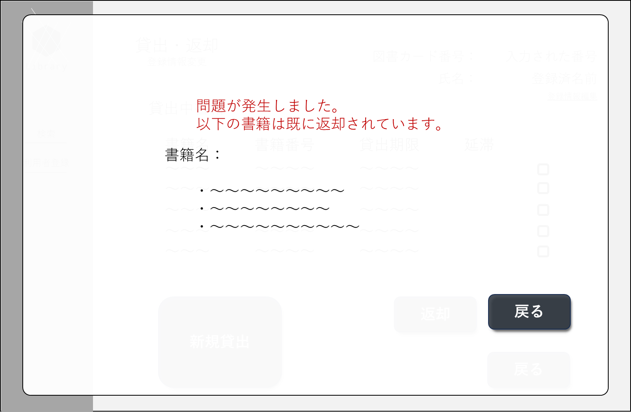
①
➁
③
④
⑤
 |  | 画面項目一覧
 |  | No | 項目名 | 項目説明 | 必須 | 入力種別 | 入力桁数 | 入力形式
 |  | 1 | エラータイトル | 「問題が発生しました。」と表示 | - | 表示のみ | - | -
 |  | 2 | エラー内容 | エラーに応じたエラー文を表示 | - | 表示のみ | - | -
 |  | 3 | 書籍名項目タイトル | 「書籍名：」と表示 | - | 表示のみ | - | -
 |  | 4 | 書籍名 | エラーのあった書籍名を表示 | - | 表示のみ | - | -
 |  | 5 | 戻るボタン | ポップアップを非表示にするボタン | - | ボタン | - | -

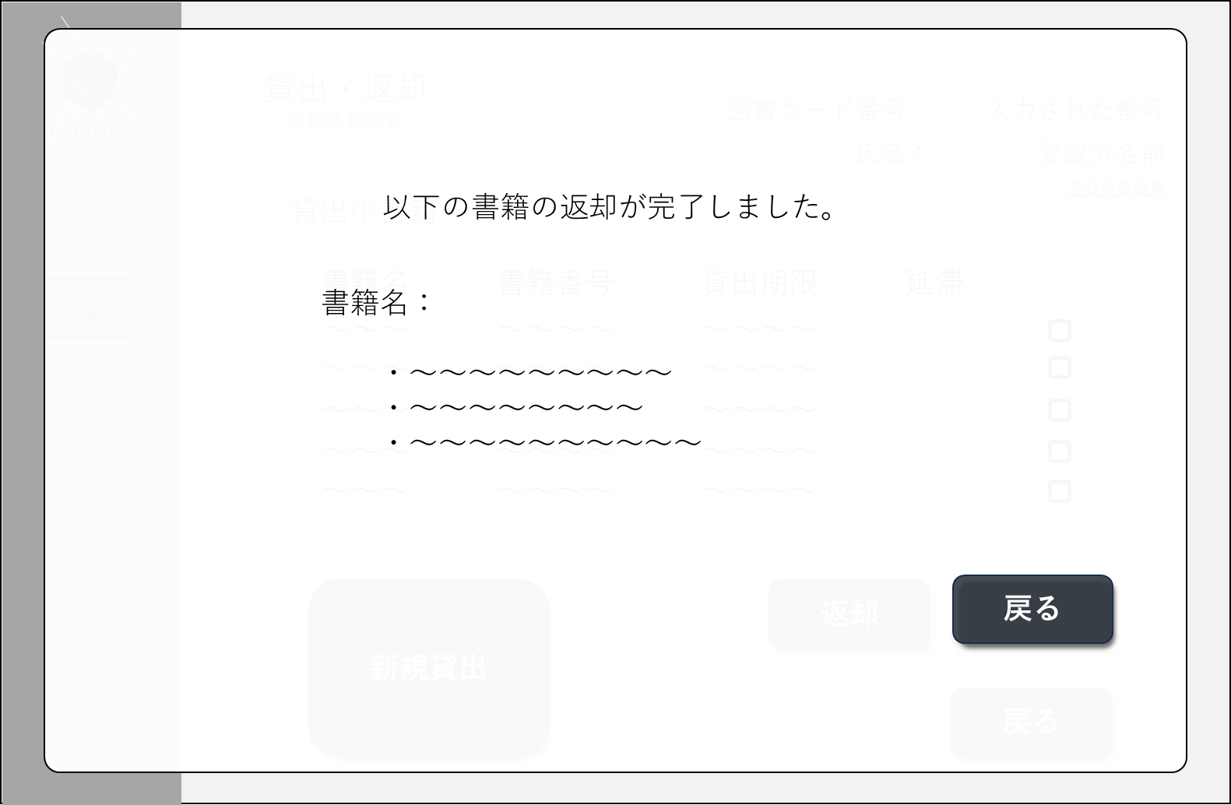
①
➁
③
④
 | 2.返却完了画面
 |  | No | 項目名 | 項目説明 | 必須 | 入力種別 | 入力桁数 | 入力形式
 |  | 1 | タイトル | 「以下の書籍の返却が完了しました。」と表示 | - | 表示のみ | - | -
 |  | 2 | 書籍名タイトル | 「書籍名」と表示 | - | 表示のみ | - | -
 |  | 3 | 書籍名 | 書籍名を表示 | - | 表示のみ | - | -
 |  | 4 | 戻るボタン | ポップアップを非表示 入力項目を消去するボタン | - | ボタン | - | -

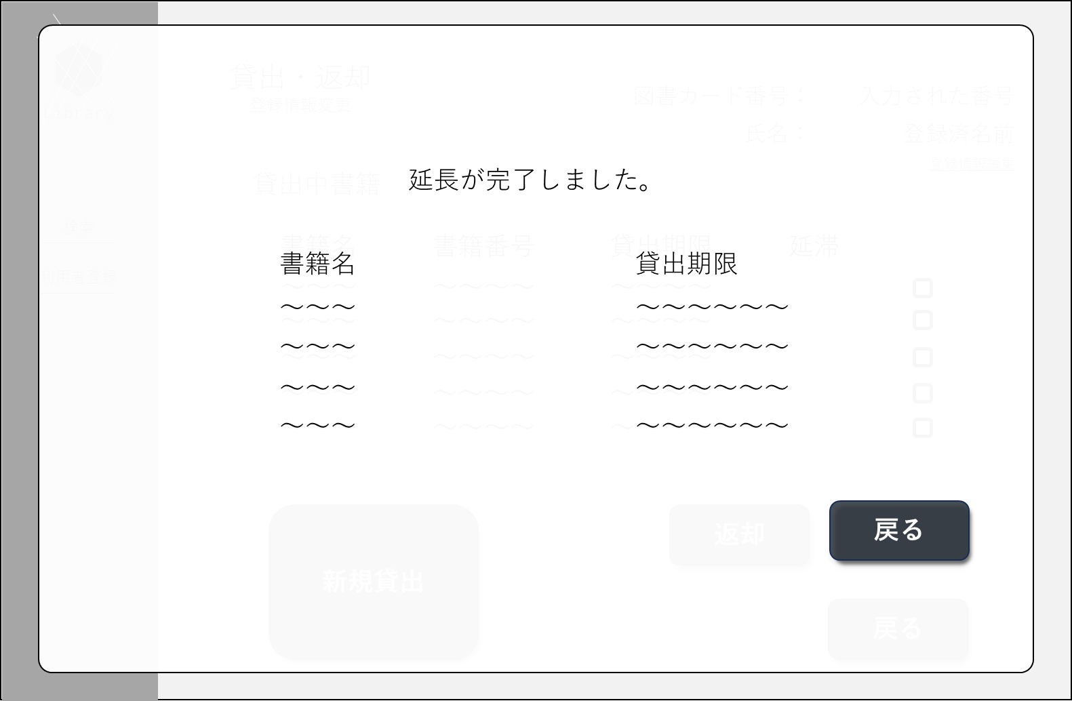
①
➁
③
④
⑤
⑥
 | 3.延長完了画面 | No | 項目名 | 項目説明 | 必須 | 入力種別 | 入力桁数 | 入力形式
 |  | 1 | タイトル | 「延長が完了しました。」と表示 | - | 表示のみ | - | -
 |  | 2 | 書籍名タイトル | 「書籍名」と表示 | - | 表示のみ | - | -
 |  | 3 | 貸出期限タイトル | 「貸出期限」タイトル | - | 表示のみ | - | -
 |  | 4 | 書籍名 | 書籍名を表示 | - | 表示のみ | - | -
 |  | 5 | 貸出期限 | 貸出期限を表示 | - | 表示のみ | - | -
 |  | 6 | 戻るボタン | ポップアップを非表示 入力項目を消去するボタン | - | ボタン | - | -

画面遷移図
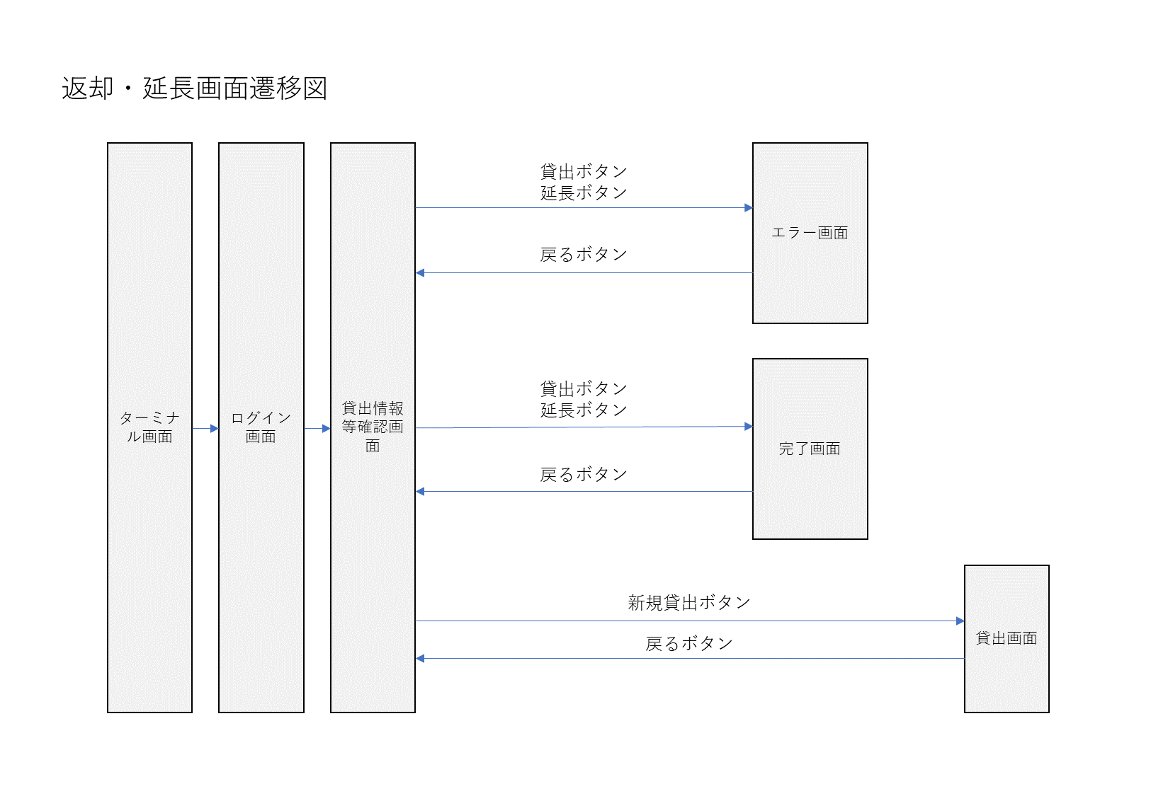
画面遷移図

